SMD RESC
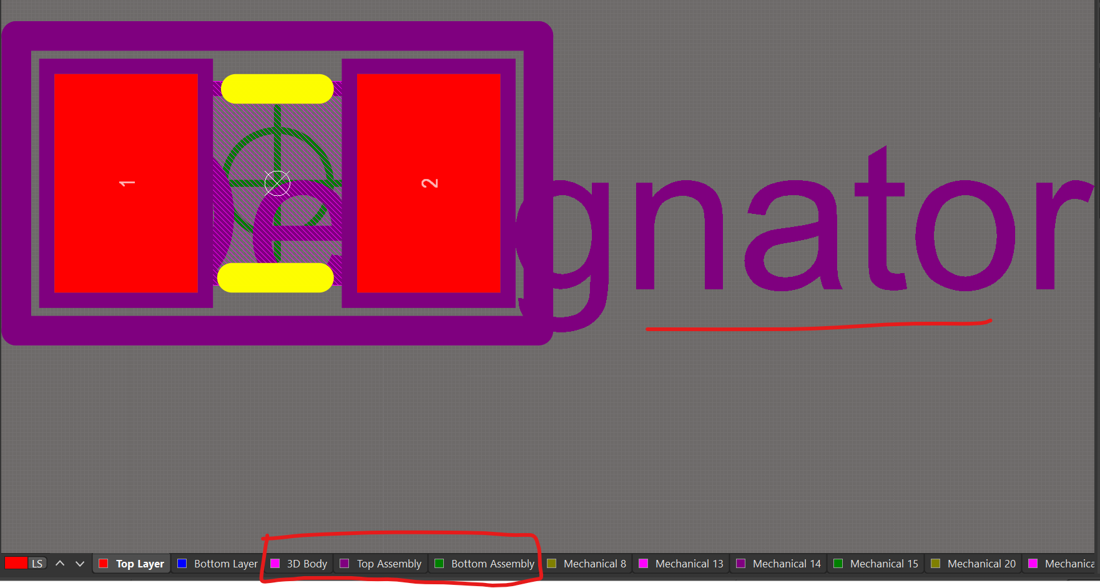
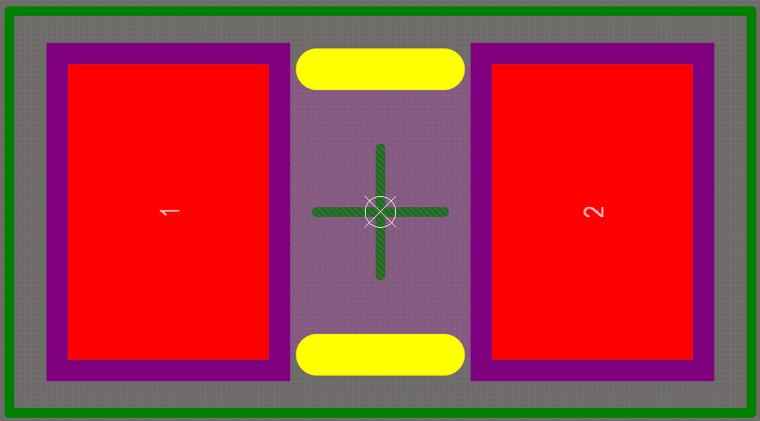

1. 丝印(TOP OVERLAY)以此形式为准，线宽0.2mm，长度自定义（不同封装形式使用不同的长度）

3. 3D body的层次由Mechanical 13修改至3D Body
4. 添加 Component Layer Pairs , 使用Mechanical 2 为 top，Mechanical 3 为 Bottom。
5. 修改该Pair的名字为Assembly
6. 切换至Top Assembly，依照Mechanical 15的轮廓，使用0.2mm线宽画出矩形
7. 放置String，内容为 .Designator，并使用Truetype字体，高度为1.524mm

最终效果如下图所示

SMD CAPC 无极性
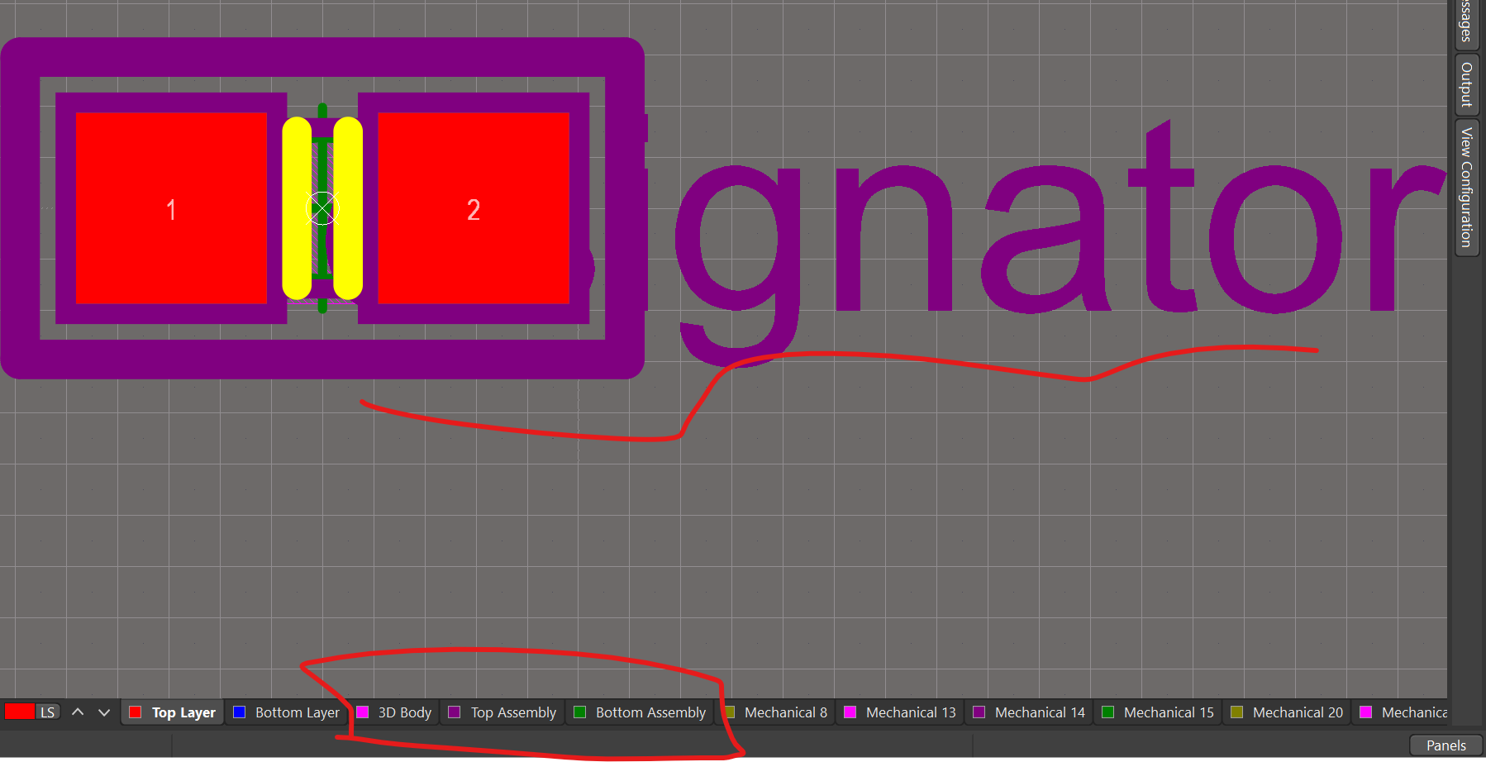
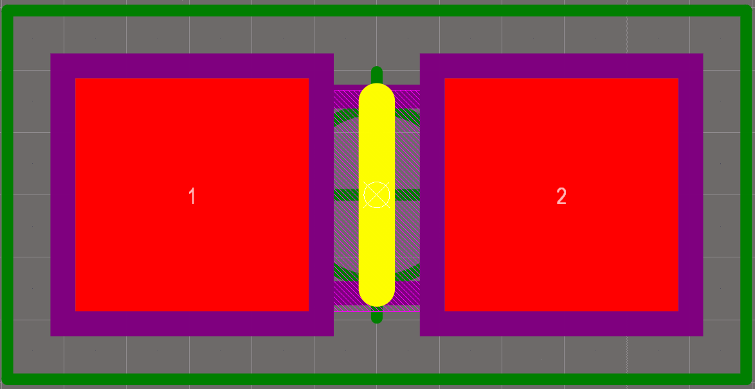

1. 修改丝印形式，两根平行线，0.15mm宽度或0.2mm宽度，长度自定义（注意方向）
2. 修改Mechanical 1的名字为3D Body
3. 3D body的层次由Mechanical 13修改至3D Body
4. 添加 Component Layer Pairs , 使用Mechanical 2 为 top，Mechanical 3 为 Bottom。
5. 修改该Pair的名字为Assembly
6. 切换至Top Assembly，依照Mechanical 15的轮廓，使用0.2mm线宽画出矩形
7. 放置String，内容为 .Designator，并使用Truetype自提，高度为1.524mm
8. 注意检查原点是否在电容的正中心

SMD CAPMP 钽电容
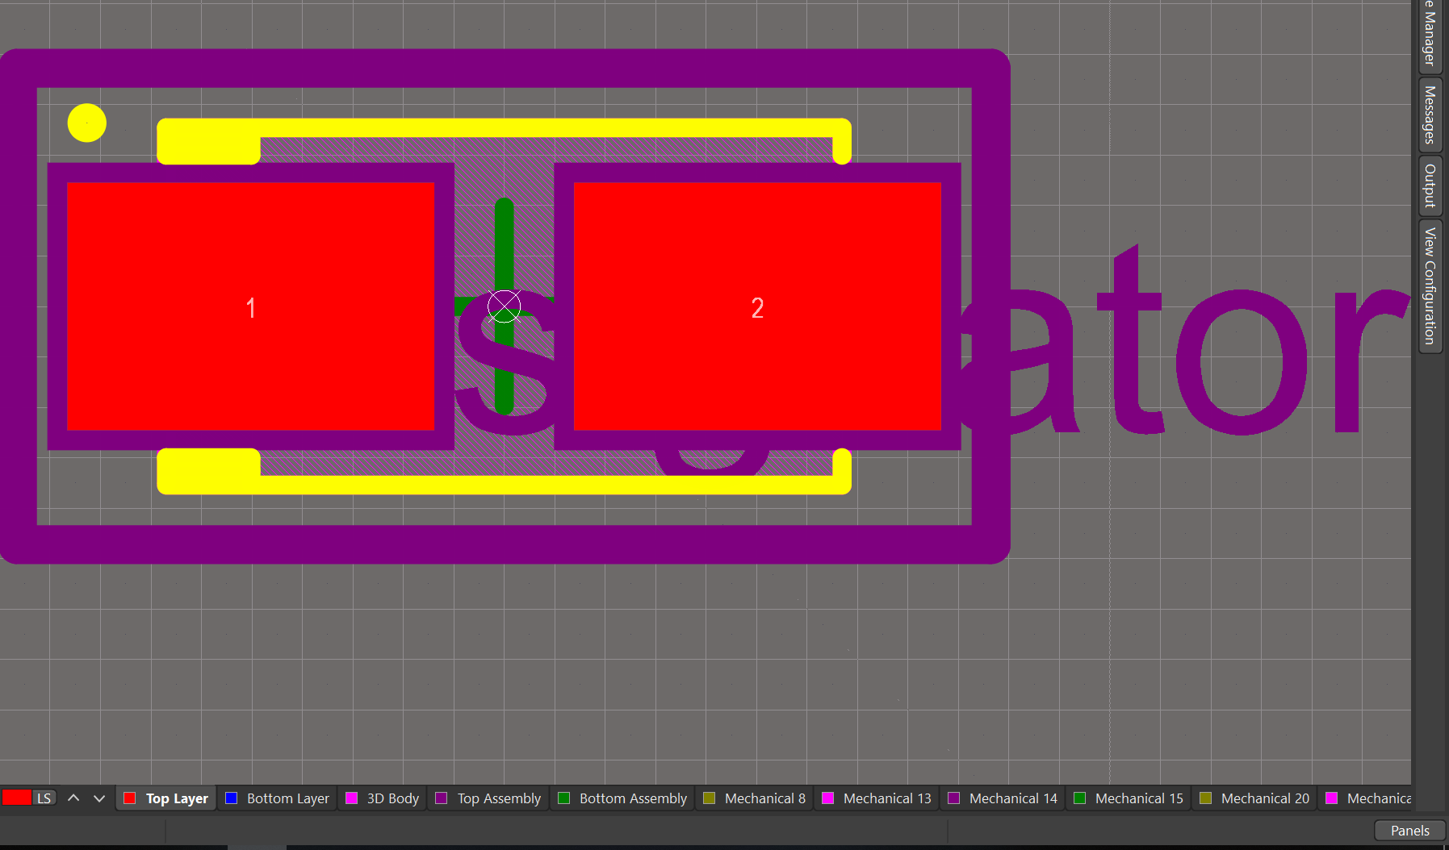
1. 3D无法看出极性
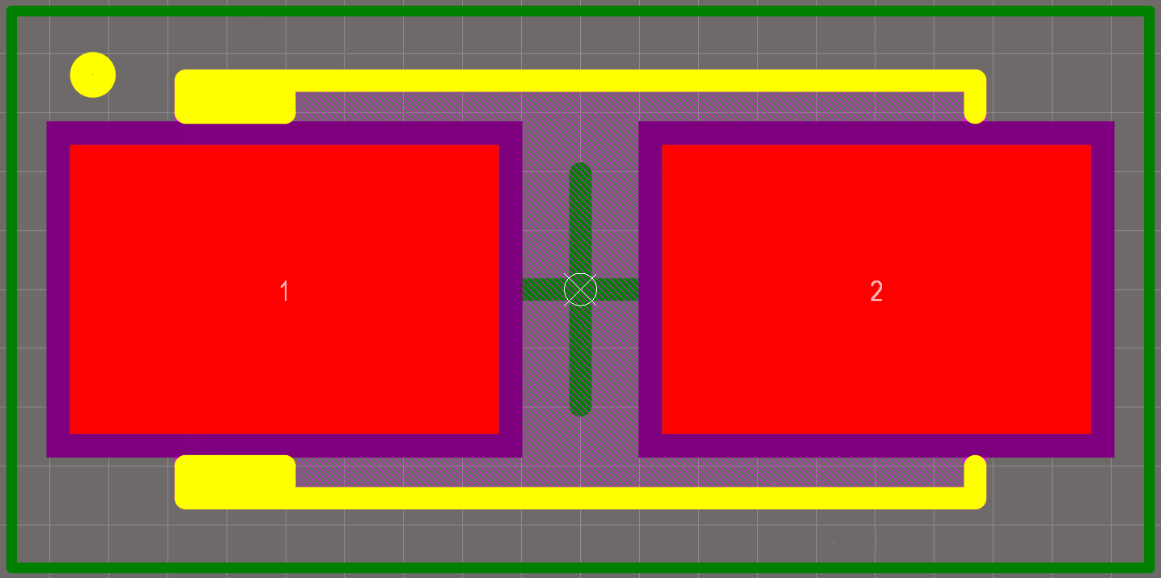

 | 3. 3D body的层次由Mechanical 13修改至3D Body
 | 6. 切换至Top Assembly，依照Mechanical 15的轮廓，使用0.2mm线宽画出矩形
 | 7. 放置String，内容为 .Designator，并使用Truetype自提，高度为1.524mm
 | 8. 注意检查原点是否在电容的正中心

